数据透视表
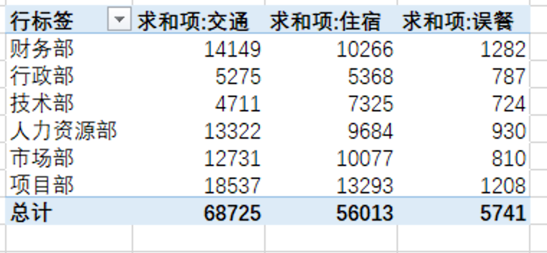
时间 | 人员 | 职级 | 部门 | 交通 | 住宿 | 误餐 | 要求：做一张数据透视表，计算每个部门各费用的合计，并做人员和职级的切片器
2016-01-15 | A001020 | 1 | 财务部 | 1004 | 509 | 119
2016-05-07 | A001020 | 1 | 财务部 | 1738 | 722 | 149
2016-05-25 | A001020 | 1 | 财务部 | 1119 | 871 | 46
2016-08-18 | A001020 | 1 | 财务部 | 589 | 524 | 141
2016-04-07 | A001021 | 5 | 财务部 | 1054 | 1005 | 71
2016-05-13 | A001021 | 5 | 财务部 | 433 | 678 | 93
2016-05-26 | A001021 | 5 | 财务部 | 1583 | 986 | 147
2016-08-21 | A001021 | 5 | 财务部 | 440 | 953 | 148
2016-05-15 | A001022 | 3 | 财务部 | 1906 | 927 | 69
2016-05-18 | A001022 | 3 | 财务部 | 501 | 523 | 63
2016-05-30 | A001022 | 3 | 财务部 | 1623 | 706 | 33
2016-08-25 | A001022 | 3 | 财务部 | 1724 | 698 | 102
2016-06-08 | A001023 | 3 | 财务部 | 435 | 1164 | 101
2016-06-11 | A002015 | 1 | 行政部 | 675 | 527 | 141
2016-08-15 | A002016 | 2 | 行政部 | 1574 | 1172 | 105
2016-05-11 | A002017 | 3 | 行政部 | 1088 | 951 | 136
2016-08-22 | A002017 | 3 | 行政部 | 810 | 815 | 143
2016-05-04 | A002018 | 4 | 行政部 | 265 | 782 | 99
2016-05-24 | A002018 | 4 | 行政部 | 595 | 554 | 64
2016-05-27 | A002018 | 4 | 行政部 | 268 | 567 | 99
2016-05-06 | A003001 | 1 | 技术部 | 1300 | 710 | 93
2016-08-17 | A003001 | 1 | 技术部 | 345 | 913 | 125
2016-08-30 | A003001 | 1 | 技术部 | 130 | 858 | 57
2016-05-05 | A003002 | 2 | 技术部 | 105 | 1199 | 24
2016-05-17 | A003002 | 2 | 技术部 | 221 | 935 | 66
2016-08-20 | A003002 | 2 | 技术部 | 1473 | 656 | 35
2016-05-05 | A003003 | 1 | 技术部 | 710 | 537 | 86
2016-05-21 | A003003 | 1 | 技术部 | 260 | 513 | 96
2016-08-24 | A003003 | 1 | 技术部 | 167 | 1004 | 142
2016-01-02 | A004020 | 1 | 人力资源部 | 879 | 581 | 89
2016-08-25 | A004020 | 1 | 人力资源部 | 573 | 814 | 121
2016-01-04 | A004021 | 1 | 人力资源部 | 1295 | 548 | 148
2016-08-28 | A004021 | 1 | 人力资源部 | 1712 | 1130 | 50
2016-03-16 | A004022 | 2 | 人力资源部 | 1717 | 1035 | 95
2016-05-01 | A004022 | 2 | 人力资源部 | 102 | 1109 | 42
2016-06-02 | A004022 | 2 | 人力资源部 | 1315 | 944 | 10
2016-05-12 | A004023 | 1 | 人力资源部 | 1677 | 1047 | 27
2016-06-06 | A004023 | 1 | 人力资源部 | 1381 | 821 | 134
2016-05-25 | A004024 | 5 | 人力资源部 | 1543 | 1152 | 129
2016-08-23 | A004024 | 5 | 人力资源部 | 1128 | 503 | 85
2016-02-03 | A005013 | 5 | 市场部 | 1582 | 915 | 82
2016-05-28 | A005013 | 5 | 市场部 | 1020 | 1045 | 41
2016-04-28 | A005014 | 2 | 市场部 | 495 | 1073 | 143
2016-06-01 | A005014 | 2 | 市场部 | 954 | 684 | 99
2016-06-05 | A005015 | 3 | 市场部 | 1955 | 752 | 92
2016-08-26 | A005015 | 3 | 市场部 | 1212 | 1035 | 62
2016-06-06 | A005016 | 1 | 市场部 | 1452 | 602 | 37
2016-08-27 | A005016 | 1 | 市场部 | 405 | 582 | 52
2016-05-03 | A005017 | 1 | 市场部 | 832 | 912 | 30
2016-06-07 | A005017 | 1 | 市场部 | 926 | 865 | 65
2016-05-15 | A005018 | 2 | 市场部 | 151 | 685 | 73
2016-05-22 | A005019 | 1 | 市场部 | 1747 | 927 | 34
2016-05-02 | A006018 | 4 | 项目部 | 1954 | 914 | 14
2016-05-14 | A006018 | 4 | 项目部 | 1272 | 866 | 59
2016-05-20 | A006018 | 4 | 项目部 | 1505 | 683 | 126
2016-06-04 | A006018 | 4 | 项目部 | 646 | 796 | 107
2016-07-12 | A006018 | 4 | 项目部 | 1952 | 799 | 112
2016-08-15 | A006018 | 4 | 项目部 | 990 | 1091 | 129
2016-05-06 | A006019 | 5 | 项目部 | 851 | 626 | 35
2016-05-16 | A006019 | 5 | 项目部 | 416 | 1004 | 63
2016-05-23 | A006019 | 5 | 项目部 | 290 | 1134 | 75
2016-07-23 | A006019 | 5 | 项目部 | 1484 | 691 | 112
2016-08-16 | A006019 | 5 | 项目部 | 1703 | 1079 | 33
2016-05-08 | A006020 | 3 | 项目部 | 545 | 555 | 105
2016-05-15 | A006020 | 3 | 项目部 | 923 | 801 | 21
2016-06-03 | A006020 | 3 | 项目部 | 1520 | 1167 | 54
2016-07-04 | A006020 | 3 | 项目部 | 1972 | 516 | 91
2016-08-31 | A006020 | 3 | 项目部 | 514 | 571 | 72

